Лист1
Вариант | Марка кабеля | Диаметр жил d, мм | Rм, Ом/км | Частота,кГц | Тип изоляции* | dк | tв | tл
 |  |  |  |  |  | мм | мм | или
 |  |  |  |  |  |  |  | tи
10 | МКСА-4х4 | 0.9 | 5.2 | 250 | КП | 0.8 | - | 0.2
 |  |  |  |  |  |  |  |  | Расшифровка марки кабеля
3. | d1= | 2.9 |  |  |  |  |  |  | Марка кабеля | МКСА-4х4
 | a= | 4.1012193309 |  |  |  |  |  |  | Конструкция | симметричный
 | d3= | 7.0012193309 |  | w= | 1570000 |  |  |  | Материал и тип изоляции | стирофлекс, кордельно-полистирольная
 | Dкс | 16.872938587 |  |  |  |  |  |  | Материал оболочки | свинец
 | R0 | 56.145317292 |  |  |  |  |  |  | Скрутка | звездная (четверочная)
 | kr0 | 4.725 |  |  |  |  |  |  | Емкость кабеля | 4х4
 | F | 1.50 |  |  |  |  |  |  | Диаметр жил, мм | 0.9
 | G | 1.00 |  |  |  |  |  |  | Защитный покров | круглые стальные проволоки
 | H | 0.59 |  |  |  |  |  |  | Способ прокладки | подводный
 | Rm | 5.8137767415
 | R | 160.08790127
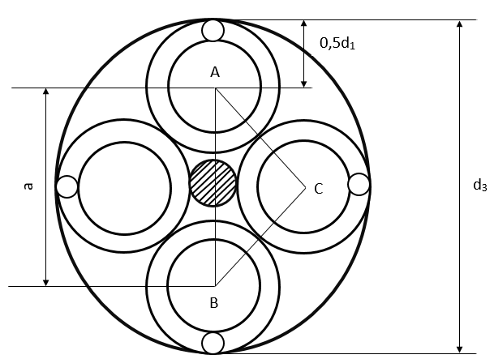
 | Q | 0.6
 | L | 0.00078088626003
 |  | 0.65618019478
 | C | 2.2464477704E-08
 | G | 4.2323075994E-05
 | a | 0.014719583463
 | B | 6.5756956784
 | Zb | 186.44284775
 | v | 238758.00779
 | T | 4.1883411964E-06

